XLSX格式
 | 这里是标题

图片信息 |  | 属性信息
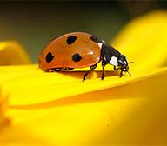 |  | 序号： | 1
 |  | 名称： | Name 0
 |  | 年龄： | 0
 |  | 时间： | 2017-05-09 09:30:47.568
 |  | 其它：

 |  | 

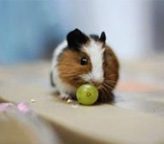 |  | 序号： | 2
 |  | 名称： | Name 1
 |  | 年龄： | 1
 |  | 时间： | 2017-05-09 09:30:47.568
 |  | 其它：

 |  | 序号： | 3
 |  | 名称： | Name 2
 |  | 年龄： | 2
 |  | 时间： | 2017-05-09 09:30:47.568
 |  | 其它：

 |  | 序号： | 4
 |  | 名称： | Name 3
 |  | 年龄： | 3
 |  | 时间： | 2017-05-09 09:30:47.568
 |  | 其它：

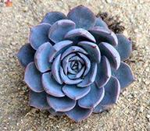 |  | 序号： | 5
 |  | 名称： | Name 4
 |  | 年龄： | 4
 |  | 时间： | 2017-05-09 09:30:47.568
 |  | 其它：

 |  | 序号： | 6
 |  | 名称： | Name 5
 |  | 年龄： | 5
 |  | 时间： | 2017-05-09 09:30:47.568
 |  | 其它：

 |  | 序号： | 7
 |  | 名称： | Name 6
 |  | 年龄： | 6
 |  | 时间： | 2017-05-09 09:30:47.568
 |  | 其它：

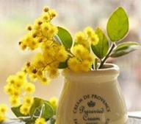 |  | 序号： | 8
 |  | 名称： | Name 7
 |  | 年龄： | 7
 |  | 时间： | 2017-05-09 09:30:47.568
 |  | 其它：

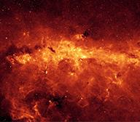 |  | 序号： | 9
 |  | 名称： | Name 8
 |  | 年龄： | 8
 |  | 时间： | 2017-05-09 09:30:47.568
 |  | 其它：

 |  | 序号： | 10
 |  | 名称： | Name 9
 |  | 年龄： | 9
 |  | 时间： | 2017-05-09 09:30:47.568
 |  | 其它：

合计： | 10
 | 谢谢您的支持

